Demanda
Demanda - Perfil horario {hora x nodo}

hora | b4 | b5 | b6
 | MW | MW | MW
1 | 46.5 | 71.5 | 46.5
2 | 46.5 | 71.5 | 46.5
3 | 46.5 | 71.5 | 46.5
4 | 46.5 | 71.7 | 46.5
5 | 46.6 | 72.1 | 46.6
6 | 46.9 | 73.2 | 46.9
7 | 47.5 | 75.9 | 47.5
8 | 48.6 | 80.8 | 48.6
9 | 50.3 | 88.1 | 50.3
10 | 52.3 | 96.7 | 52.3
11 | 54 | 103.8 | 54
12 | 54.6 | 106.6 | 54.6
13 | 54 | 103.9 | 54
14 | 52.4 | 97.2 | 52.4
15 | 50.9 | 90.4 | 50.9
16 | 50.3 | 87.9 | 50.3
17 | 51.5 | 93 | 51.5
18 | 54.3 | 105.2 | 54.3
19 | 57.4 | 118.6 | 57.4
20 | 58.7 | 124.3 | 58.7
21 | 57.2 | 118 | 57.2
22 | 53.9 | 103.4 | 53.9
23 | 50.4 | 88.6 | 50.4
24 | 48.1 | 78.6 | 48.1
25 | 46.5 | 71.5 | 46.5
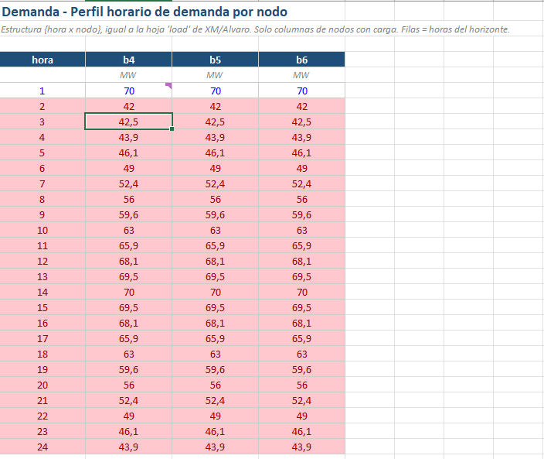
26 | 46.5 | 71.5 | 46.5
27 | 46.5 | 71.5 | 46.5
28 | 46.5 | 71.7 | 46.5
29 | 46.6 | 72.1 | 46.6
30 | 46.9 | 73.2 | 46.9
31 | 47.5 | 75.9 | 47.5
32 | 48.6 | 80.8 | 48.6
33 | 50.3 | 88.1 | 50.3
34 | 52.3 | 96.7 | 52.3
35 | 54 | 103.8 | 54
36 | 54.6 | 106.6 | 54.6
37 | 54 | 103.9 | 54
38 | 52.4 | 97.2 | 52.4
39 | 50.9 | 90.4 | 50.9
40 | 50.3 | 87.9 | 50.3
41 | 51.5 | 93 | 51.5
42 | 54.3 | 105.2 | 54.3
43 | 57.4 | 118.6 | 57.4
44 | 58.7 | 124.3 | 58.7
45 | 57.2 | 118 | 57.2
46 | 53.9 | 103.4 | 53.9
47 | 50.4 | 88.6 | 50.4
48 | 48.1 | 78.6 | 48.1
49 | 46.5 | 71.5 | 46.5
50 | 46.5 | 71.5 | 46.5
51 | 46.5 | 71.5 | 46.5
52 | 46.5 | 71.7 | 46.5
53 | 46.6 | 72.1 | 46.6
54 | 46.9 | 73.2 | 46.9
55 | 47.5 | 75.9 | 47.5
56 | 48.6 | 80.8 | 48.6
57 | 50.3 | 88.1 | 50.3
58 | 52.3 | 96.7 | 52.3
59 | 54 | 103.8 | 54
60 | 54.6 | 106.6 | 54.6
61 | 54 | 103.9 | 54
62 | 52.4 | 97.2 | 52.4
63 | 50.9 | 90.4 | 50.9
64 | 50.3 | 87.9 | 50.3
65 | 51.5 | 93 | 51.5
66 | 54.3 | 105.2 | 54.3
67 | 57.4 | 118.6 | 57.4
68 | 58.7 | 124.3 | 58.7
69 | 57.2 | 118 | 57.2
70 | 53.9 | 103.4 | 53.9
71 | 50.4 | 88.6 | 50.4
72 | 48.1 | 78.6 | 48.1
73 | 46.5 | 71.5 | 46.5
74 | 46.5 | 71.5 | 46.5
75 | 46.5 | 71.5 | 46.5
76 | 46.5 | 71.7 | 46.5
77 | 46.6 | 72.1 | 46.6
78 | 46.9 | 73.2 | 46.9
79 | 47.5 | 75.9 | 47.5
80 | 48.6 | 80.8 | 48.6
81 | 50.3 | 88.1 | 50.3
82 | 52.3 | 96.7 | 52.3
83 | 54 | 103.8 | 54
84 | 54.6 | 106.6 | 54.6
85 | 54 | 103.9 | 54
86 | 52.4 | 97.2 | 52.4
87 | 50.9 | 90.4 | 50.9
88 | 50.3 | 87.9 | 50.3
89 | 51.5 | 93 | 51.5
90 | 54.3 | 105.2 | 54.3
91 | 57.4 | 118.6 | 57.4
92 | 58.7 | 124.3 | 58.7
93 | 57.2 | 118 | 57.2
94 | 53.9 | 103.4 | 53.9
95 | 50.4 | 88.6 | 50.4
96 | 48.1 | 78.6 | 48.1
97 | 46.5 | 71.5 | 46.5
98 | 46.5 | 71.5 | 46.5
99 | 46.5 | 71.5 | 46.5
100 | 46.5 | 71.7 | 46.5
101 | 46.6 | 72.1 | 46.6
102 | 46.9 | 73.2 | 46.9
103 | 47.5 | 75.9 | 47.5
104 | 48.6 | 80.8 | 48.6
105 | 50.3 | 88.1 | 50.3
106 | 52.3 | 96.7 | 52.3
107 | 54 | 103.8 | 54
108 | 54.6 | 106.6 | 54.6
109 | 54 | 103.9 | 54
110 | 52.4 | 97.2 | 52.4
111 | 50.9 | 90.4 | 50.9
112 | 50.3 | 87.9 | 50.3
113 | 51.5 | 93 | 51.5
114 | 54.3 | 105.2 | 54.3
115 | 57.4 | 118.6 | 57.4
116 | 58.7 | 124.3 | 58.7
117 | 57.2 | 118 | 57.2
118 | 53.9 | 103.4 | 53.9
119 | 50.4 | 88.6 | 50.4
120 | 48.1 | 78.6 | 48.1
121 | 43.5 | 58.6 | 43.5
122 | 43.5 | 58.6 | 43.5
123 | 43.5 | 58.7 | 43.5
124 | 43.6 | 58.8 | 43.6
125 | 43.6 | 59.1 | 43.6
126 | 43.9 | 60.1 | 43.9
127 | 44.4 | 62.2 | 44.4
128 | 45.3 | 66.2 | 45.3
129 | 46.7 | 72.2 | 46.7
130 | 48.3 | 79.3 | 48.3
131 | 49.6 | 85.1 | 49.6
132 | 50.2 | 87.4 | 50.2
133 | 49.7 | 85.2 | 49.7
134 | 48.4 | 79.7 | 48.4
135 | 47.1 | 74.1 | 47.1
136 | 46.6 | 72.1 | 46.6
137 | 47.6 | 76.2 | 47.6
138 | 49.9 | 86.2 | 49.9
139 | 52.4 | 97.2 | 52.4
140 | 53.5 | 101.9 | 53.5
141 | 52.3 | 96.8 | 52.3
142 | 49.6 | 84.8 | 49.6
143 | 46.8 | 72.6 | 46.8
144 | 44.9 | 64.5 | 44.9
145 | 43.5 | 58.6 | 43.5
146 | 43.5 | 58.6 | 43.5
147 | 43.5 | 58.7 | 43.5
148 | 43.6 | 58.8 | 43.6
149 | 43.6 | 59.1 | 43.6
150 | 43.9 | 60.1 | 43.9
151 | 44.4 | 62.2 | 44.4
152 | 45.3 | 66.2 | 45.3
153 | 46.7 | 72.2 | 46.7
154 | 48.3 | 79.3 | 48.3
155 | 49.6 | 85.1 | 49.6
156 | 50.2 | 87.4 | 50.2
157 | 49.7 | 85.2 | 49.7
158 | 48.4 | 79.7 | 48.4
159 | 47.1 | 74.1 | 47.1
160 | 46.6 | 72.1 | 46.6
161 | 47.6 | 76.2 | 47.6
162 | 49.9 | 86.2 | 49.9
163 | 52.4 | 97.2 | 52.4
164 | 53.5 | 101.9 | 53.5
165 | 52.3 | 96.8 | 52.3
166 | 49.6 | 84.8 | 49.6
167 | 46.8 | 72.6 | 46.8
168 | 44.9 | 64.5 | 44.9

